Лист1
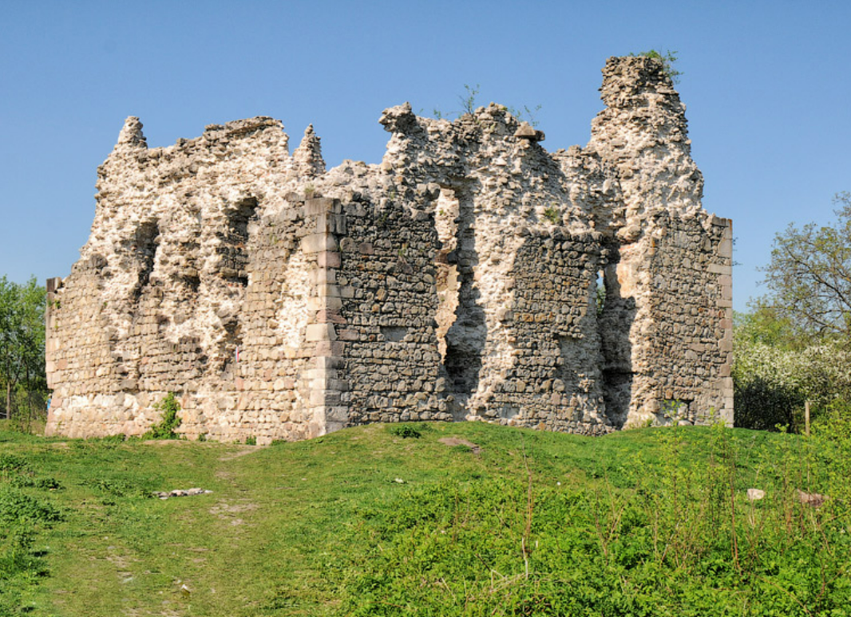
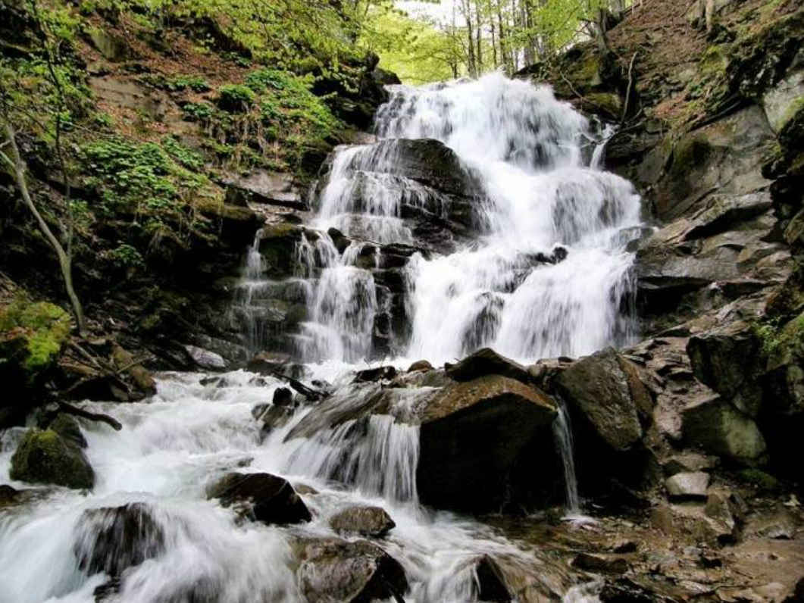
id | Name | Type | lat | lng | address | openingHours | avgStayMinutes | priceLevel | rating | wineTags | experienceTags | avgTastingPricePerPerson | avgMealPricePerPerson | avgBottlePrice | site | contacts
1 | Середнянський замок | other | 48.5389965 | 22.4974842 |  | always_open | 90 | 475 |  |  |  | 250 | 300 | 200 | https://www.karpaty.info/ua/uk/zk/ug/serednie/sights/zamok/ | N/A
2 | Водоспад Шипіт | other | 48.6563799 | 23.2689705 |  | N/A | 180 | 600 |  |  |  | 300 | 500 | 200 | https://shipit-hotel.com.ua/ | +380666800404
3 | Дім дегустацій – Шато Чизай | winery | 48.2263072 | 22.6402141 |  | 9 am–6 pm | 90 | 1000 |  |  |  | 400 | N/A | 600 | https://chizay.com/ | +380504320525
4 | Середнянські винні погреби | wine_cellar | 48.5374686 | 22.5059702 |  | 8 am–12 pm | 90 | 600 |  |  |  | 300 | 400 | 250 | N/A | +380958971438
5 | Будинок вина "Берегвідек" | tasting_room | 48.2521733 | 22.6267548 |  | 8 am–8 pm | 60 | 800 |  |  |  | 800 | 800 | N/A | N/A | +380502644233
6 | Деренівська Купіль | hotel | 48.5645794 | 22.4429648 |  | 9 am–11 pm | 60 | 1800 |  |  |  | 300 | 800 | 1250 | https://derenivska-kupil.ua/ | +380312428060
7 | Мукачівський Замок | other | 48.4316545 | 22.6874766 |  | 9 am–5 pm | 150 | 160 |  |  |  | 120 | 200 | N/A | https://www.facebook.com/Palanokmuseum/ | +380992732199
8 | Ресторан "Chizay. Мала Гора" | restaurant | 48.1836854 | 22.6579374 |  | 12 pm–11 pm | 90 | 1000 |  |  |  | 400 | N/A | 600 | https://chizaymalagora.com/ | +380956489644
9 | Дегустаційний зал «СироВина», Ужгород | tasting_room | 48.6233443 | 22.3017955 |  | 11 am–10 pm | 90 | 850 |  |  |  | 400 | 400 | 450 | http://www.instagram.com/sirowina_uzhhorod | +380506982290
10 | Винні підвали сім'ї Урста (біля Мужієва) | wine_cellar | 48.1730381 | 22.7428415 |  | always_open | 90 | 150 |  |  |  | 150 | 150 | N/A | https://www.facebook.com/urstawine/?locale=ru_RU | +380992377778

TSP: id, lat, lng, openingHours, avgStayMinutes
Середній чек: priceLevel, avgTastingPricePerPerson, avgMealPricePerPerson, avgBottlePrice
Фронтенд: name, type, address, rating, wineTags, experienceTags

